상품제안서
컬러락스마트큐브2호 | 상품코드: S12791

 |  |  |  |  |  |  | 02-713-8555 | www.synergygift.co.kr
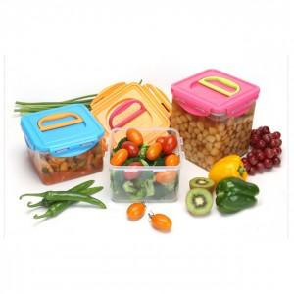

【상세/제작정보】 | .

【인쇄/포장옵션】 | 스티커 / 별도문의

【공급단가】 | 수량 | 72~ | 200~ | 500~ | 1,000~ | 2,000~
*VAT별도 | 단가 | 5,270원 | 5,070원 | 4,880원 | 4,680원 | 4,560원

【상품 URL】 | https://www.synergygift.co.kr:443/src/goods_detail.php?gdno=6492

